位置图
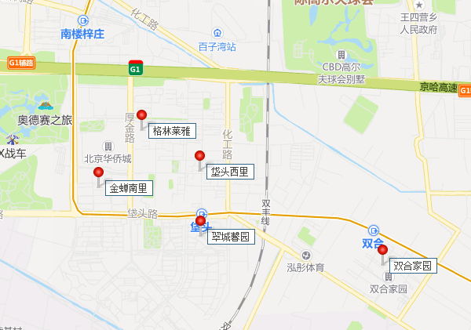

祁东家园
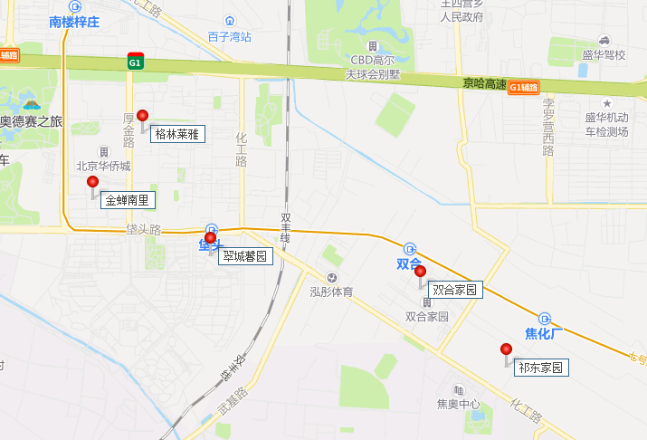
2019-06-10 | 79 | 4700 | 59.493670886
 | 58 | 4000 | 68.965517241
 | 60 | 4100 | 68.333333333
 | 60 | 4200 | 70
 | 76 | 4800 | 63.157894737
 | 79 | 5000 | 63.291139241
2020-07-12 | 76 | 5100 | 67.105263158
 | 79 | 5300 | 67.088607595
 | 80 | 5200 | 65
 | 60 | 4100 | 68.333333333
2020-08-03 | 62 | 4300 | 69.35483871
 | 79 | 5000 | 63.291139241
 | 79 | 4700 | 59.493670886
 | 58 | 4100 | 70.689655172
2020-09-04 | 80 | 4800 | 60
 | 94 | 6000 | 63.829787234
8 | 80 | 4800 | 60
 | 80 | 5100 | 63.75
2020-10-01 | 81 | 5200 | 64.197530864
2020-11-01 | 80 | 4800 | 60
 | 79 | 4700 | 59.493670886
 | 80 | 4800 | 60
 | 78 | 4800 | 61.538461538
 | 59 | 4000 | 67.796610169
2020-12-01 | 80 | 4800 | 60
 | 96 | 6000 | 62.5
 | 80 | 4900 | 61.25
 | 55 | 4000 | 72.727272727
 | 80 | 4800 | 60
 | 73 | 5000 | 68.493150685
2020-01-09 | 60 | 4300 | 71.666666667
 | 80 | 4700 | 58.75
2020-03-28 | 59 | 3750 | 63.559322034
2020-04-11 | 89 | 5200 | 58.426966292
 | 60 | 4200 | 70
 | 86 | 5000 | 58.139534884
 | 80 | 4800 | 60
2020-05-04 | 80 | 5100 | 63.75
 | 60 | 4300 | 71.666666667

2020-06-07 | 80 | 4500 | 56.25
 | 80 | 4300 | 53.75
 | 79 | 4450 | 56.329113924
 | 80 | 4800 | 60
 | 80 | 4900 | 61.25
 | 80 | 4800 | 60
2020-07-04 | 94 | 5800 | 61.70212766
 | 80 | 4800 | 60
 | 80 | 4800 | 60
 | 94 | 5800 | 61.70212766
 | 79 | 4400 | 55.696202532
 | 80 | 4800 | 60
 | 60 | 4300 | 71.666666667
2020-08-02 | 80 | 4200 | 52.5
 | 60 | 4100 | 68.333333333
 | 76 | 4200 | 55.263157895
 | 76 | 4000 | 52.631578947
 | 82 | 4000 | 48.780487805
 | 60 | 3800 | 63.333333333
 | 80 | 4200 | 52.5
 | 60 | 3900 | 65
 | 80 | 4100 | 51.25
 | 95 | 5500 | 57.894736842
 | 80 | 4300 | 53.75
 | 60 | 4000 | 66.666666667
2020-09-03 | 94 | 5000 | 53.191489362
 | 79 | 4300 | 54.430379747
 | 80 | 4200 | 52.5
 | 80 | 3500 | 43.75
 | 75 | 3500 | 46.666666667
 | 80 | 4100 | 51.25
 | 79 | 5000 | 63.291139241
 | 80 | 4000 | 50
 | 79 | 3800 | 48.101265823
 | 79 | 4400 | 55.696202532
 | 80 | 4100 | 51.25
 | 75 | 4300 | 57.333333333
 | 79 | 4200 | 53.164556962
 | 80 | 4400 | 55
 | 76 | 4200 | 55.263157895
 | 92 | 4900 | 53.260869565
 | 77 | 4400 | 57.142857143
 | 79 | 3800 | 48.101265823
 | 79 | 4200 | 53.164556962
 | 78 | 4300 | 55.128205128
2020-10-05 |  | 4300 | #DIV/0!
 |  | 4000 | #DIV/0!
 |  | 4000 | #DIV/0!
 |  | 4200 | #DIV/0!
 |  | 4600 | #DIV/0!
 |  |  | #DIV/0!
 |  |  | #DIV/0!
 |  |  | #DIV/0!
 |  |  | #DIV/0!
 |  |  | #DIV/0!
 |  |  | #DIV/0!
 |  |  | #DIV/0!
 |  |  | #DIV/0!
 |  |  | #DIV/0!
 |  |  | #DIV/0!
 |  |  | #DIV/0!
 |  |  | #DIV/0!
 |  |  | #DIV/0!
 |  |  | #DIV/0!
 |  |  | #DIV/0!
 |  |  | #DIV/0!
 |  |  | #DIV/0!
 |  |  | #DIV/0!
 |  |  | #DIV/0!
 |  |  | #DIV/0!
 |  |  | #DIV/0!
 |  |  | #DIV/0!
 |  |  | #DIV/0!
 |  |  | #DIV/0!
 |  |  | #DIV/0!
 |  |  | #DIV/0!
 |  |  | #DIV/0!
 |  |  | #DIV/0!
 |  |  | #DIV/0!
 |  |  | #DIV/0!
 |  |  | #DIV/0!
 |  |  | #DIV/0!
 |  |  | #DIV/0!
 |  |  | #DIV/0!
 |  |  | #DIV/0!
 |  |  | #DIV/0!
 |  |  | #DIV/0!
 |  |  | #DIV/0!
 |  |  | #DIV/0!
 |  |  | #DIV/0!
 |  |  | #DIV/0!
 |  |  | #DIV/0!
 |  |  | #DIV/0!
 |  |  | #DIV/0!
 |  |  | #DIV/0!
 |  |  | #DIV/0!
 |  |  | #DIV/0!
 |  |  | #DIV/0!
 |  |  | #DIV/0!
 |  |  | #DIV/0!
 |  |  | #DIV/0!
 |  |  | #DIV/0!
 |  |  | #DIV/0!
 |  |  | #DIV/0!
 |  |  | #DIV/0!
 |  |  | #DIV/0!
 |  |  | #DIV/0!
 |  |  | #DIV/0!
 |  |  | #DIV/0!
 |  |  | #DIV/0!
 |  |  | #DIV/0!
 |  |  | #DIV/0!
 |  |  | #DIV/0!
 |  |  | #DIV/0!
 |  |  | #DIV/0!
 |  |  | #DIV/0!
 |  |  | #DIV/0!
 |  |  | #DIV/0!
 |  |  | #DIV/0!
 |  |  | #DIV/0!
 |  |  | #DIV/0!
 |  |  | #DIV/0!
 |  |  | #DIV/0!
 |  |  | #DIV/0!
 |  |  | #DIV/0!
 |  |  | #DIV/0!
 |  |  | #DIV/0!
 |  |  | #DIV/0!
 |  |  | #DIV/0!
 |  |  | #DIV/0!
 |  |  | #DIV/0!
 |  |  | #DIV/0!
 |  |  | #DIV/0!
 |  |  | #DIV/0!
 |  |  | #DIV/0!
 |  |  | #DIV/0!
 |  |  | #DIV/0!
 |  |  | #DIV/0!
 |  |  | #DIV/0!
 |  |  | #DIV/0!
 |  |  | #DIV/0!
 |  |  | #DIV/0!
 |  |  | #DIV/0!
 |  |  | #DIV/0!
 |  |  | #DIV/0!
 |  |  | #DIV/0!
 |  |  | #DIV/0!
 |  |  | #DIV/0!
 |  |  | #DIV/0!
 |  |  | #DIV/0!
 |  |  | #DIV/0!
 |  |  | #DIV/0!
 |  |  | #DIV/0!
 |  |  | #DIV/0!
 |  |  | #DIV/0!
 |  |  | #DIV/0!
 |  |  | #DIV/0!
 |  |  | #DIV/0!
 |  |  | #DIV/0!
 |  |  | #DIV/0!
 |  |  | #DIV/0!
 |  |  | #DIV/0!
 |  |  | #DIV/0!
 |  |  | #DIV/0!
 |  |  | #DIV/0!
 |  |  | #DIV/0!
 |  |  | #DIV/0!
 |  |  | #DIV/0!
 |  |  | #DIV/0!
 |  |  | #DIV/0!
 |  |  | #DIV/0!
 |  |  | #DIV/0!
 |  |  | #DIV/0!
 |  |  | #DIV/0!
 |  |  | #DIV/0!
 |  |  | #DIV/0!
 |  |  | #DIV/0!
 |  |  | #DIV/0!
 |  |  | #DIV/0!
 |  |  | #DIV/0!
 |  |  | #DIV/0!
 |  |  | #DIV/0!

